CollectiveAccess
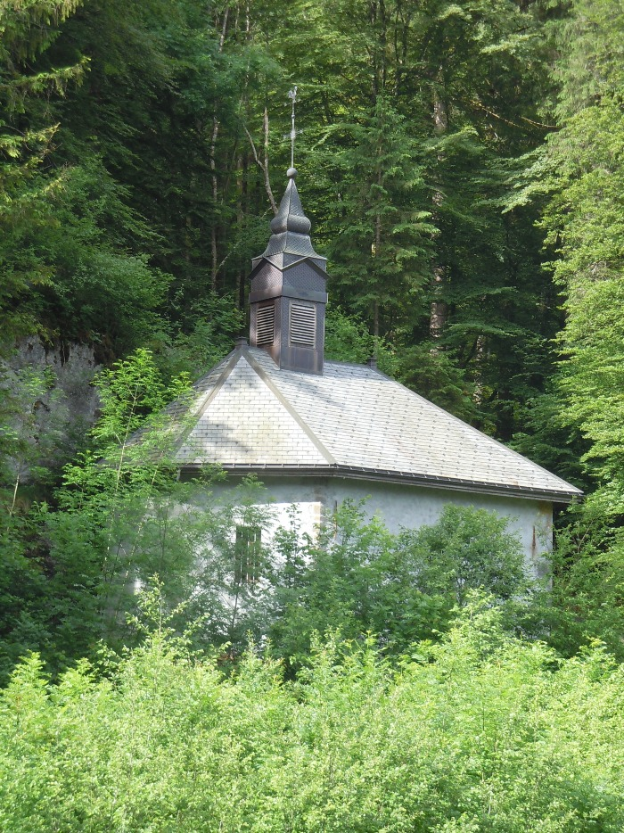
Image | Object | Description | Date
 | Chapelle Notre Dame des Grâces LE PERRET (1-028) | Chapelle Notre Dame des Grâces Hameau LE PERRET
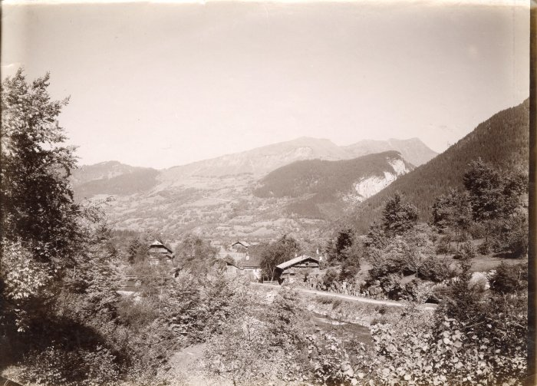 | Vue du Hameau Le Perret depuis Notre Dame des Grâces (3-001) | Vue du hameau Le Perret depuis notre Dame des Grâces

